КЖ ИНДИВ
 |  |  |  |  | Все ЖБИ

Стойки мостовые | 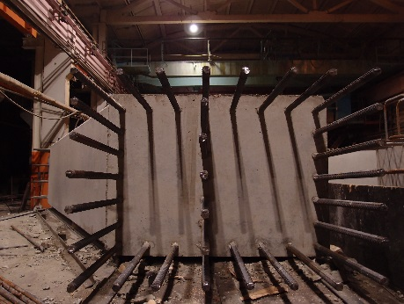 |  |  |  | 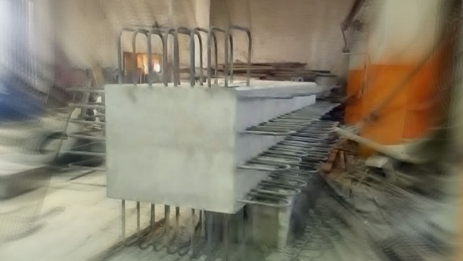 |  |  | 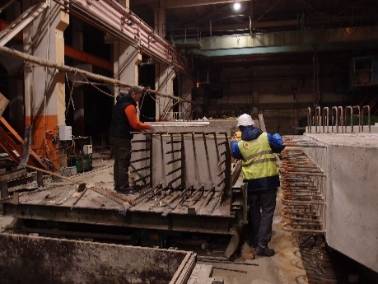 |  | 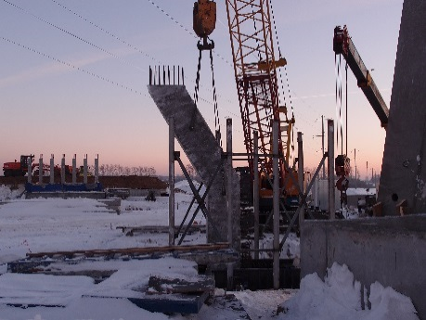 |  | 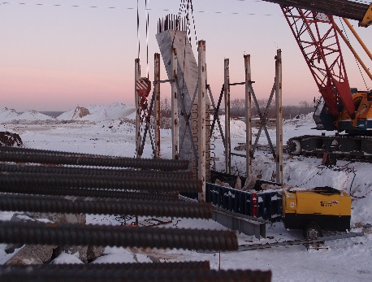

Элементы Трибун | 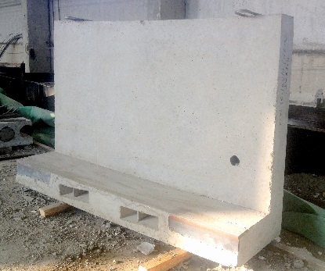 |  | 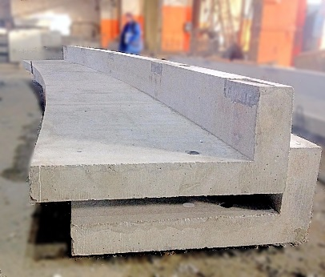 |  |  | 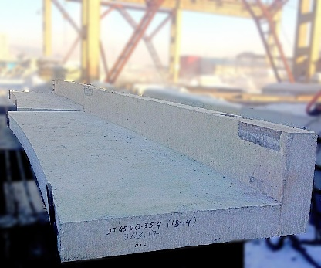 |  | 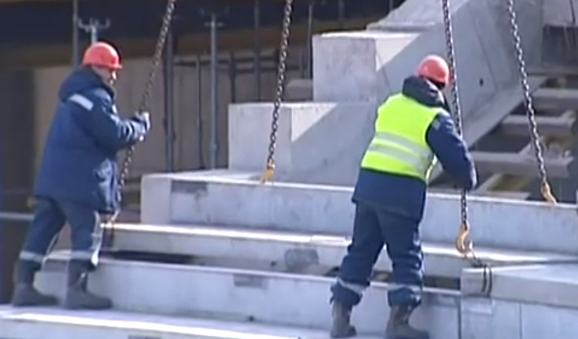 |  |  | 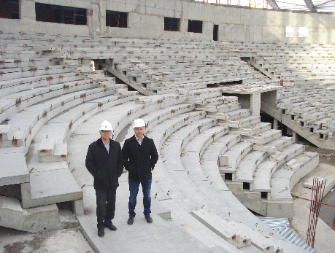 |  | Все ЖБИ

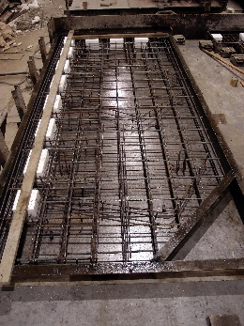 Плиты балконов |  | 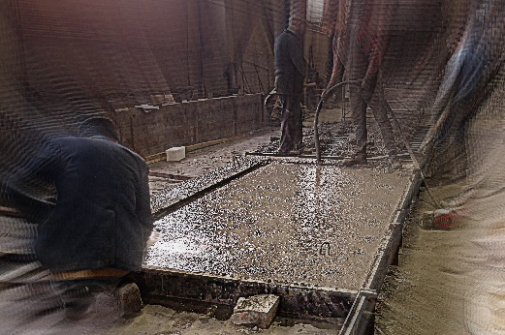 |  |  |  | 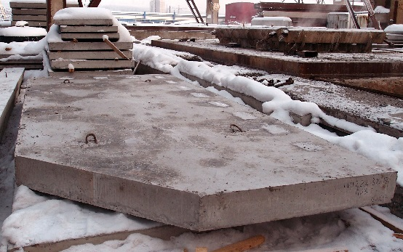 |  |  | 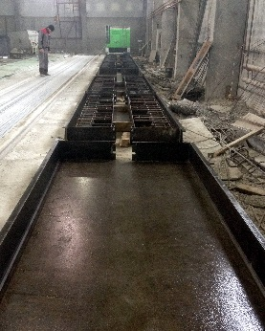

Плиты Индивидуальные | 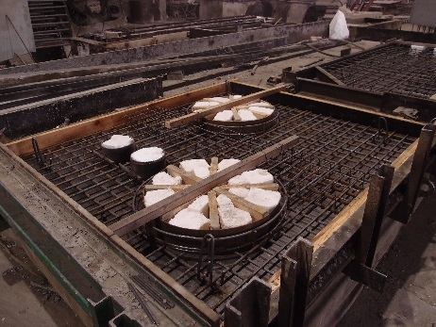 |  |  | 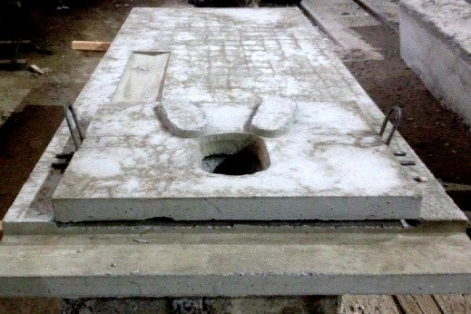 |  |  | 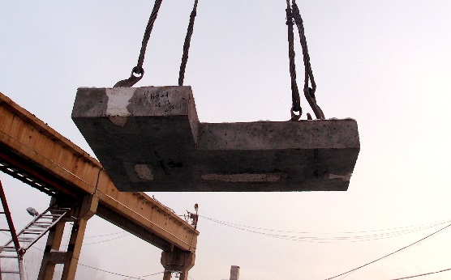 |  |  | 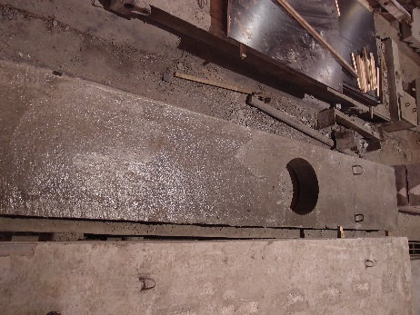

 |  |  |  |  | Все ЖБИ

01
WWW.ZGBISTM.RU | OP@ZGBISTM.RU | +7 (383)327-00-74 |  | +7 (913) 459-64-09 |  |  |  |  |  | Все ЖБИ | Перемычки на zgbistm.ru
Обозначение документации | Марка изделия |  | Размеры,мм |  |  | Класс/Марка бетона | Расход материалов |  | Вес,т | Расчётная нагрузка (с учётом собственного веса),кгс/м
 |  | наименование | L | B | H |  | Бетон, м³ | Сталь,кг (по серии)
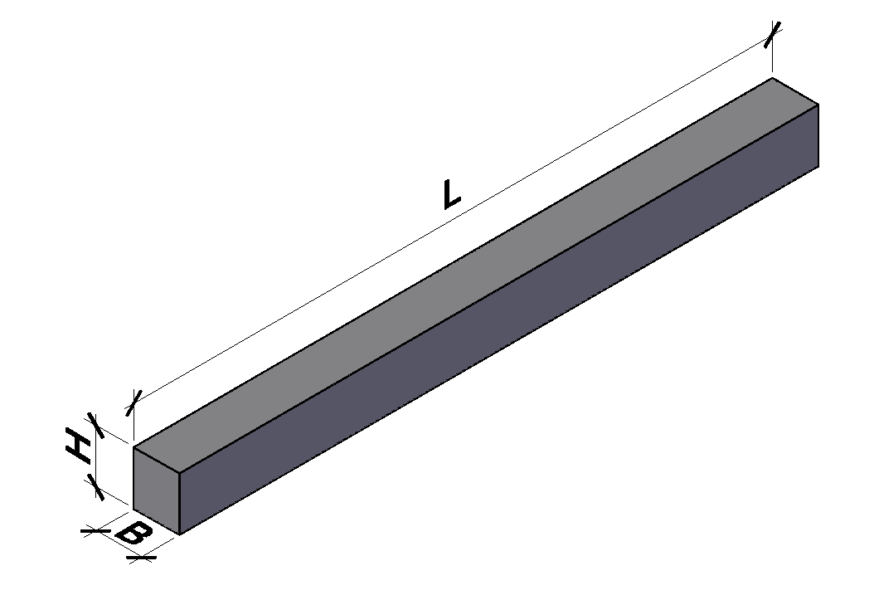
ГОСТ 948-84, Серия 1.038.1-1,вып. 1 | 1ПБ10-1 | Перемычка брусковая | 1030 | 120 | 65 | В15/ М200 | 0.008 | 0.31 | 0.02 | 100
ГОСТ 948-84, Серия 1.038.1-1,вып. 1 | 1ПБ13-1 | Перемычка брусковая | 1290 | 120 | 65 | В15/ М200 | 0.01 | 0.41 | 0.025 | 150
ГОСТ 948-84, Серия 1.038.1-1,вып. 1 | 1ПБ16-1 | Перемычка брусковая | 1550 | 120 | 65 | В15/ М200 | 0.012 | 0.48 | 0.03 | 150
ГОСТ 948-84, Серия 1.038.1-1,вып. 1 | 2ПБ10-1п | Перемычка брусковая | 1030 | 120 | 140 | В15/ М200 | 0.017 | 0.5 | 0.043 | 100
ГОСТ 948-84, Серия 1.038.1-1,вып. 1 | 2ПБ13-1п | Перемычка брусковая | 1290 | 120 | 140 | В15/ М200 | 0.022 | 0.57 | 0.054 | 150
ГОСТ 948-84, Серия 1.038.1-1,вып. 1 | 2ПБ16-2п | Перемычка брусковая | 1550 | 120 | 140 | В15/ М200 | 0.026 | 0.79 | 0.065 | 250
ГОСТ 948-84, Серия 1.038.1-1,вып. 1 | 2ПБ17-2п | Перемычка брусковая | 1680 | 120 | 140 | В15/ М200 | 0.028 | 0.83 | 0.071 | 250
ГОСТ 948-84, Серия 1.038.1-1,вып. 1 | 2ПБ19-3п | Перемычка брусковая | 1940 | 120 | 140 | В15/ М200 | 0.033 | 1.11 | 0.081 | 300
ГОСТ 948-84, Серия 1.038.1-1,вып. 1 | 2ПБ22-3п | Перемычка брусковая | 2200 | 120 | 140 | В15/ М200 | 0.037 | 1.44 | 0.092 | 350
ГОСТ 948-84, Серия 1.038.1-1,вып. 1 | 2ПБ25-3п | Перемычка брусковая | 2460 | 120 | 140 | В15/ М200 | 0.041 | 2.11 | 0.103 | 350
ГОСТ 948-84, Серия 1.038.1-1,вып. 1 | 2ПБ26-4п | Перемычка брусковая | 2590 | 120 | 140 | В15/ М200 | 0.044 | 2.66 | 0.109 | 400 | 2ПБ 2980-120-140 – 20шт/дн
ГОСТ 948-84, Серия 1.038.1-1,вып. 1 | 2ПБ29-4п | Перемычка брусковая | 2850 | 120 | 140 | В15/ М200 | 0.048 | 3.32 | 0.12 | 400 | 3ПБ 2720*120-220 – 20шт/дн
ГОСТ 948-84, Серия 1.038.1-1,вып. 1 | 2ПБ30-4п | Перемычка брусковая | 2980 | 120 | 140 | В15/ М200 | 0.05 | 3.45 | 0.125 | 400 | 3ПБ 3630*120-220 – 20шт/дн
ГОСТ 948-84, Серия 1.038.1-1,вып. 1 | 3ПБ13-37п | Перемычка брусковая | 1290 | 120 | 220 | В15/ М200 | 0.034 | 2.06 | 0.085 | 3800 | 5ПБ 2680*250*220 – 4шт/дн
ГОСТ 948-84, Серия 1.038.1-1,вып. 1 | 3ПБ16-37п | Перемычка брусковая | 1550 | 120 | 220 | В15/ М200 | 0.041 | 3.26 | 0.102 | 3800 | 5ПБ 3600*250*220 – 6шт/дн
ГОСТ 948-84, Серия 1.038.1-1,вып. 1 | 3ПБ18-37п | Перемычка брусковая | 1810 | 120 | 220 | В15/ М200 | 0.048 | 4.2 | 0.119 | 3800 | 5ПБ 5400*250*220 – 6шт/дн
ГОСТ 948-84, Серия 1.038.1-1,вып. 1 | 3ПБ18-8п | Перемычка брусковая | 1810 | 120 | 220 | В15/ М200 | 0.048 | 1.5 | 0.119 | 800 | 2ПП 2460*380*140 – 8шт/дн
ГОСТ 948-84, Серия 1.038.1-1,вып. 1 | 3ПБ21-8п | Перемычка брусковая | 2070 | 120 | 220 | В15/ М200 | 0.055 | 1.73 | 0.137 | 800 | 3 ПП 2980*380*220 – 8шт/дн
ГОСТ 948-84, Серия 1.038.1-1,вып. 1 | 3ПБ25-8п | Перемычка брусковая | 2460 | 120 | 220 | В15/ М200 | 0.065 | 2.42 | 0.162 | 800 | 5ПП 2330*510*140 – 2шт
ГОСТ 948-84, Серия 1.038.1-1,вып. 1 | 3ПБ27-8п | Перемычка брусковая | 2720 | 120 | 220 | В15/ М200 | 0.072 | 3.54 | 0.18 | 800 | 6ПП 2980*510*220 – 4шт
ГОСТ 948-84, Серия 1.038.1-1,вып. 1 | 3ПБ30-8п | Перемычка брусковая | 2980 | 120 | 220 | В15/ М200 | 0.079 | 3.86 | 0.197 | 800
ГОСТ 948-84, Серия 1.038.1-1,вып. 1 | 3ПБ34-4п | Перемычка брусковая | 3370 | 120 | 220 | В15/ М200 | 0.089 | 3.31 | 0.222 | 400
ГОСТ 948-84, Серия 1.038.1-1,вып. 1 | 3ПБ36-4п | Перемычка брусковая | 3630 | 120 | 220 | В15/ М200 | 0.096 | 4.68 | 0.24 | 400
ГОСТ 948-84, Серия 1.038.1-1,вып. 1 | 3ПБ39-8п | Перемычка брусковая | 3890 | 120 | 220 | В15/ М200 | 0.103 | 10.71 | 0.257 | 800
ГОСТ 948-84, Серия 1.038.1-1,вып. 1 | 4ПБ30-4п | Перемычка брусковая | 2980 | 120 | 290 | В15/ М200 | 0.104 | 2.49 | 0.259 | 400
ГОСТ 948-84, Серия 1.038.1-1,вып. 1 | 4ПБ44-8п | Перемычка брусковая | 4410 | 120 | 290 | В15/ М200 | 0.154 | 12.52 | 0.384 | 800
ГОСТ 948-84, Серия 1.038.1-1,вып. 1 | 4ПБ48-8п | Перемычка брусковая | 4800 | 120 | 290 | В15/ М200 | 0.167 | 15.76 | 0.418 | 800
ГОСТ 948-84, Серия 1.038.1-1,вып. 1 | 4ПБ60-8п | Перемычка брусковая | 5960 | 120 | 290 | В15/ М200 | 0.207 | 29.84 | 0.519 | 800
ГОСТ 948-84, Серия 1.038.1-1,вып. 1 | 5ПБ18-27п | Перемычка брусковая | 1810 | 250 | 220 | В15/ М200 | 0.1 | 4.34 | 0.25 | 2800
ГОСТ 948-84, Серия 1.038.1-1,вып. 1 | 5ПБ21-27п | Перемычка брусковая | 2070 | 250 | 220 | В15/ М200 | 0.114 | 6.06 | 0.285 | 2800
ГОСТ 948-84, Серия 1.038.1-1,вып. 1 | 5ПБ21-27ап | Перемычка брусковая | 2070 | 250 | 220 | В15/ М200 | 0.114 | 9.33 | 0.285 | 2800 | Все ЖБИ | Перемычки на zgbistm.ru
ГОСТ 948-84, Серия 1.038.1-1,вып. 1 | 5ПБ25-27п | Перемычка брусковая | 2460 | 250 | 220 | В15/ М200 | 0.135 | 9.06 | 0.338 | 2800
ГОСТ 948-84, Серия 1.038.1-1,вып. 1 | 5ПБ25-27ап | Перемычка брусковая | 2460 | 250 | 220 | В15/ М200 | 0.135 | 12.33 | 0.338 | 2800
ГОСТ 948-84, Серия 1.038.1-1,вып. 1 | 5ПБ27-27п | Перемычка брусковая | 2720 | 250 | 220 | В15/ М200 | 0.15 | 12.49 | 0.375 | 2800
ГОСТ 948-84, Серия 1.038.1-1,вып. 1 | 5ПБ27-27ап | Перемычка брусковая | 2720 | 250 | 220 | В15/ М200 | 0.15 | 15.76 | 0.375 | 2800
ГОСТ 948-84, Серия 1.038.1-1,вып. 1 | 5ПБ30-27п | Перемычка брусковая | 2980 | 250 | 220 | В15/ М200 | 0.164 | 20.02 | 0.41 | 2800
ГОСТ 948-84, Серия 1.038.1-1,вып. 1 | 5ПБ30-27ап | Перемычка брусковая | 2980 | 250 | 220 | В15/ М200 | 0.164 | 23.29 | 0.41 | 2800
ГОСТ 948-84, Серия 1.038.1-1,вып. 1 | 5ПБ31-27п | Перемычка брусковая | 3110 | 250 | 220 | В15/ М200 | 0.171 | 23.42 | 0.428 | 2800
ГОСТ 948-84, Серия 1.038.1-1,вып. 1 | 5ПБ25-37п | Перемычка брусковая | 2460 | 250 | 220 | В15/ М200 | 0.135 | 11.62 | 0.338 | 3800
ГОСТ 948-84, Серия 1.038.1-1,вып. 1 | 5ПБ27-37п | Перемычка брусковая | 2720 | 250 | 220 | В15/ М200 | 0.15 | 20.92 | 0.375 | 3800
ГОСТ 948-84, Серия 1.038.1-1,вып. 1 | 5ПБ30-37п | Перемычка брусковая | 2980 | 250 | 220 | В15/ М200 | 0.164 | 28.08 | 0.41 | 3800
ГОСТ 948-84, Серия 1.038.1-1,вып. 1 | 5ПБ34-20п | Перемычка брусковая | 3370 | 250 | 220 | В15/ М200 | 0.185 | 22.86 | 0.463 | 2000
ГОСТ 948-84, Серия 1.038.1-1,вып. 1 | 5ПБ36-20п | Перемычка брусковая | 3630 | 250 | 220 | В15/ М200 | 0.2 | 28.89 | 0.5 | 2000
ГОСТ 948-84, Серия 1.038.1-1,вып. 8 | 5ПБ25-27АтV | Перемычка брусковая | 2460 | 250 | 220 | В15/ М200 | 0.135 | 5.8 | 0.338 | 2800
ГОСТ 948-84, Серия 1.038.1-1,вып. 8 | 5ПБ25-37АтV | Перемычка брусковая | 2460 | 250 | 220 | В15/ М200 | 0.135 | 7.12 | 0.338 | 3800
ГОСТ 948-84, Серия 1.038.1-1,вып. 8 | 5ПБ34-20АтV | Перемычка брусковая | 3370 | 250 | 220 | В15/ М200 | 0.185 | 9.46 | 0.463 | 2000
ГОСТ 948-84, Серия 1.038.1-1,вып. 2 | 6ПБ35-37 | Перемычка брусковая | 3500 | 250 | 290 | В15/ М200 | 0.254 | 43.7 | 0.634 | 3800
ГОСТ 948-84, Серия 1.038.1-1,вып. 2 | 7ПБ60-52 | Перемычка брусковая | 5950 | 250 | 585 | В22,5/М300 | 0.87 | 103.8 | 2.175 | 5260
ГОСТ 948-84, Серия 1.038.1-1,вып. 2 | 1ПП12-3 | Перемычка плитная | 1160 | 380 | 65 | В15/ М200 | 0.029 | 0.71 | 0.072 | 300
ГОСТ 948-84, Серия 1.038.1-1,вып. 2 | 4ПП12-4 | Перемычка плитная | 1160 | 510 | 65 | В15/ М200 | 0.038 | 0.98 | 0.095 | 400
ГОСТ 948-84, Серия 1.038.1-1,вып. 2 | 2ПП 14-4 | Перемычка плитная | 1420 | 380 | 140 | В15/ М200 | 0.076 | 1.43 | 0.189 | 400
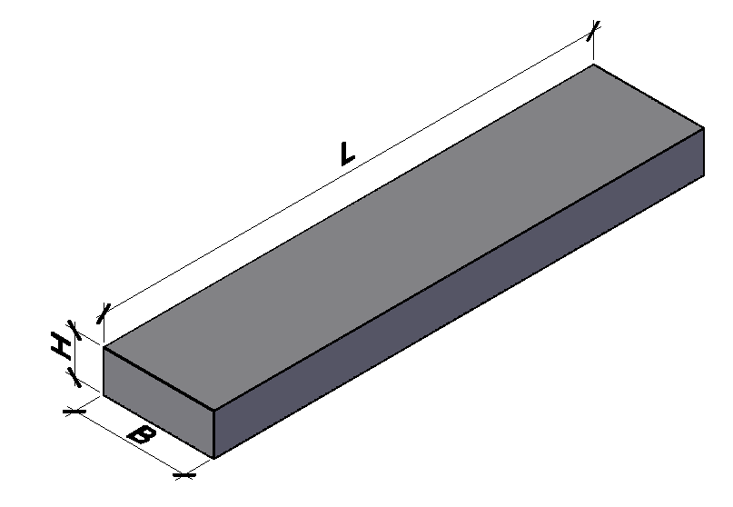
ГОСТ 948-84, Серия 1.038.1-1,вып. 2 | 2ПП17-5 | Перемычка плитная | 1680 | 380 | 140 | В15/ М200 | 0.089 | 1.8 | 0.223 | 500
ГОСТ 948-84, Серия 1.038.1-1,вып. 2 | 2ПП18-5 | Перемычка плитная | 1810 | 380 | 140 | В15/ М200 | 0.096 | 2.23 | 0.241 | 550
ГОСТ 948-84, Серия 1.038.1-1,вып. 2 | 2ПП21-6 | Перемычка плитная | 2070 | 380 | 140 | В15/ М200 | 0.11 | 2.91 | 0.275 | 650
ГОСТ 948-84, Серия 1.038.1-1,вып. 2 | 2ПП23-7 | Перемычка плитная | 2330 | 380 | 140 | В15/ М200 | 0.124 | 3.9 | 0.31 | 750
ГОСТ 948-84, Серия 1.038.1-1,вып. 2 | 2ПП25-8 | Перемычка плитная | 2460 | 380 | 140 | В15/ М200 | 0.131 | 4.63 | 0.327 | 850
ГОСТ 948-84, Серия 1.038.1-1,вып. 2 | 3ПП14-71 | Перемычка плитная | 1420 | 380 | 220 | В15/ М200 | 0.119 | 4.96 | 0.297 | 7200
ГОСТ 948-84, Серия 1.038.1-1,вып. 2 | 3ПП16-71 | Перемычка плитная | 1550 | 380 | 220 | В15/ М200 | 0.13 | 5.16 | 0.325 | 7200
ГОСТ 948-84, Серия 1.038.1-1,вып. 2 | 3ПП18-71 | Перемычка плитная | 1810 | 380 | 220 | В15/ М200 | 0.151 | 9.56 | 0.378 | 7200
ГОСТ 948-84, Серия 1.038.1-1,вып. 2 | 3ПП21-71 | Перемычка плитная | 2070 | 380 | 220 | В15/ М200 | 0.173 | 13.82 | 0.433 | 7200
ГОСТ 948-84, Серия 1.038.1-1,вып. 2 | 3ПП27-71 | Перемычка плитная | 2720 | 380 | 220 | В15/ М200 | 0.227 | 35.82 | 0.568 | 7200
ГОСТ 948-84, Серия 1.038.1-1,вып. 2 | 3ПП30-10 | Перемычка плитная | 2980 | 380 | 220 | В15/ М200 | 0.249 | 7.29 | 0.623 | 7200
ГОСТ 948-84, Серия 1.038.1-1,вып. 2 | 5ПП14-5 | Перемычка плитная | 1420 | 510 | 140 | В15/ М200 | 0.101 | 2.08 | 0.253 | 550
ГОСТ 948-84, Серия 1.038.1-1,вып. 2 | 5ПП17-6 | Перемычка плитная | 1680 | 510 | 140 | В15/ М200 | 0.12 | 2.26 | 0.3 | 675
ГОСТ 948-84, Серия 1.038.1-1,вып. 2 | 5ПП23-10 | Перемычка плитная | 2330 | 510 | 140 | В15/ М200 | 0.166 | 5.68 | 0.416 | 1000
ГОСТ 948-84, Серия 1.038.1-1,вып. 2 | 6ПП30-13 | Перемычка плитная | 2980 | 510 | 220 | В15/ М200 | 0.334 | 9.66 | 0.835 | 1350
ГОСТ 948-84, Серия 1.038.1-1.5 | 8ПП27-71 | Перемычка плитная | 2720 | 380 | 190 | В15/ М200 | 0.196 | 9.66 | 0.491
ГОСТ 948-84, Серия 1.038.1-1.5 | 8ПП23-7 | Перемычка плитная | 2330 | 380 | 190 | В15/ М200 | 0.168 | 9.66 | 0.421
ГОСТ 948-84, Серия 1.038.1-1.5 | 8ПП21-6 | Перемычка плитная | 2070 | 380 | 190 | В15/ М200 | 0.149 | 9.66 | 0.374
Серия 1.138-10,вып. 2 | 2ПР 73-14.51.22у | Перемычка плитная | 1420 | 510 | 220 | В15/ М200 | 0.16 | 7.57 | 0.395 | 7300
Серия 1.138-10,вып. 2 | 2ПР 73-18.51.22у | Перемычка плитная | 1810 | 510 | 220 | В15/ М200 | 0.2 | 12.02 | 0.505 | 7300
Серия 1.138-10,вып. 2 | 2ПР 73-20.51.22у | Перемычка плитная | 2070 | 510 | 220 | В15/ М200 | 0.23 | 16.98 | 0.58 | 7300
Серия 1.138-10,вып. 2 | 2ПР 73-27.51.22у | Перемычка плитная | 2720 | 510 | 220 | В15/ М200 | 0.3 | 39.1 | 0.76 | 7300
Серия 1.138-10,вып. 2 | 2ПР 11-24.51.14 | Перемычка плитная | 2460 | 510 | 140 | В15/ М200 | 0.18 | 8.54 | 0.435 | 1150
Серия 1.138-10,вып. 2 | 2ПР 8-20.51.14 | Перемычка плитная | 2070 | 510 | 140 | В15/ М200 | 0.15 | 4.05 | 0.37 | 875
WWW.ZGBISTM.RU | OP@ZGBISTM.RU | +7 (383)327-00-74 |  | +7 (913) 459-64-09 |  |  |  |  |  | Все ЖБИ | Перемычки на zgbistm.ru

02
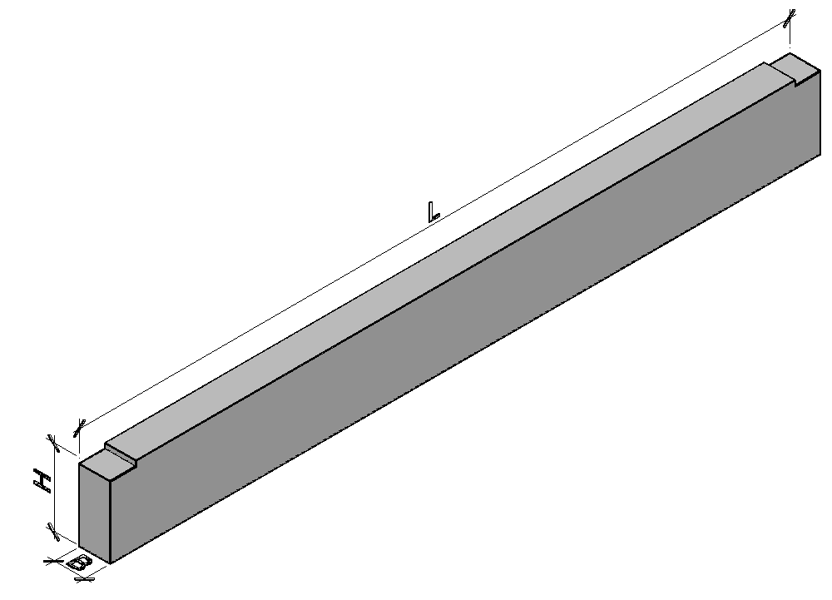
WWW.ZGBISTM.RU | OP@ZGBISTM.RU | +7 (383)327-00-74 |  | +7 (913) 459-64-09 |  |  |  |  |  | Все ЖБИ | Прогоны на zgbistm.ru
Обозначение документации | Марка изделия |  | Размеры,мм |  |  | Класс/ Марка бетона | Расход материалов |  | Вес,т | Расчётная нагрузка (без учёта собственного веса),кгс/м
 |  | наименование | L | B | H |  | Бетон, м³ | Сталь,кг (факт)
Серия 1.225-2, вып. 12 | ПРГ28.1.3-4АIII | Прогон | 2780 | 120 | 300 | В20/ М250 | 0.1 | 17.9 | 0.25 | 4000
Серия 1.225-2, вып. 13 | ПРГ32.1.4-4АIII | Прогон | 3180 | 120 | 400 | В20/ М250 | 0.15 | 17.9 | 0.38 | 4000
Серия 1.225-2, вып. 14 | ПРГ36.1.4-4АIII | Прогон | 3580 | 120 | 400 | В20/ М250 | 0.17 | 27.14 | 0.43 | 4000
Серия 1.225-2, вып. 15 | ПРГ60.2.5-4АIII | Прогон | 5980 | 200 | 500 | В25/ М350 | 0.6 | 153 | 1.5 | 4000
Серия 1.225-2, вып. 16 | ПРГ60.2.5-4АIII-1 | Прогон | 5980 | 200 | 500 | В25/ М350 | 0.6 | 152.6 | 1.5 | 4000
Шифр 13.305.1 | ПТ470 | Прогон | 4700 | 200 | 500 | В15/ М200 | 0.47 | 41 | 1.17 | 4000
WWW.ZGBISTM.RU | OP@ZGBISTM.RU | +7 (383)327-00-74 |  | +7 (913) 459-64-09 |  |  |  |  |  | Все ЖБИ | Прогоны на zgbistm.ru

05
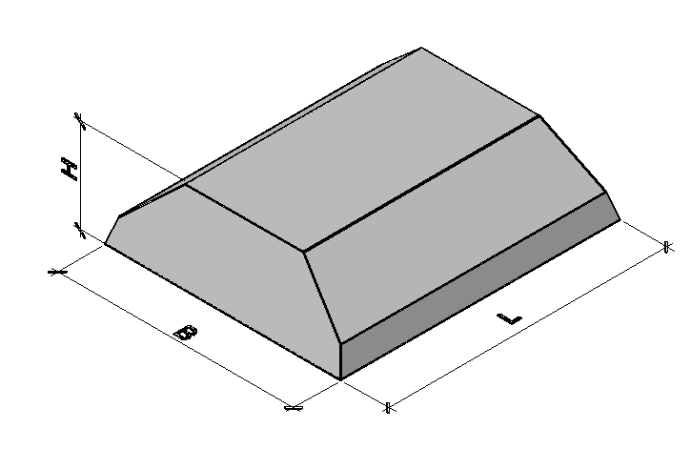
WWW.ZGBISTM.RU | OP@ZGBISTM.RU | +7 (383)327-00-74 |  | +7 (913) 459-64-09 |  |  |  |  |  | Все ЖБИ | Элементы фундаментов на zgbistm.ru
Обозначение документации | Марка изделия |  | Размеры,мм |  |  | Класс/Марка бетона | Расход материалов |  | Вес,т
 |  |  | L | B | H |  | Бетон, м³ | Сталь,кг
ГОСТ 13580-85 | ФЛ 10-12-2 | Плита ленточного фундамента | 1180 | 1000 | 300 | В12,5/ М150 | 0.26 | 2.66 | 0.65
ГОСТ 13580-85 | ФЛ 10-24-2 | Плита ленточного фундамента | 2380 | 1000 | 300 | В12,5/ М150 | 0.55 | 5.34 | 1.38
ГОСТ 13580-85 | ФЛ 12-12-2 | Плита ленточного фундамента | 1180 | 1200 | 300 | В12,5/ М150 | 0.31 | 5.09 | 0.78
ГОСТ 13580-85 | ФЛ 12-24-2 | Плита ленточного фундамента | 2380 | 1200 | 300 | В12,5/ М150 | 0.65 | 10.2 | 1.63
ГОСТ 13580-85 | ФЛ 14-8-2 | Плита ленточного фундамента | 780 | 1400 | 300 | В12,5/ М150 | 0.23 | 4.78 | 0.58
ГОСТ 13580-85 | ФЛ 14-12-2 | Плита ленточного фундамента | 1180 | 1400 | 300 | В12,5/ М150 | 0.36 | 7.18 | 0.91 |  | ФЛ 10-24 – 4шт/дн
ГОСТ 13580-85 | ФЛ 14-24-2 | Плита ленточного фундамента | 2380 | 1400 | 300 | В12,5/ М150 | 0.76 | 15.12 | 1.9 |  | ФЛ 12-24 – 2шт/дн
ГОСТ 13580-85 | ФЛ 16-8-2 | Плита ленточного фундамента | 780 | 1600 | 300 | В12,5/ М150 | 0.26 | 7.02 | 0.65 |  | ФЛ 14-24 – 1шт-дн
ГОСТ 13580-85 | ФЛ 16-12-2 | Плита ленточного фундамента | 1180 | 1600 | 300 | В12,5/ М150 | 0.41 | 10.55 | 1.03 |  | ФЛ 16-24 – 3шт/дн
ГОСТ 13580-85 | ФЛ 16-24-2 | Плита ленточного фундамента | 2380 | 1600 | 300 | В12,5/ М150 | 0.86 | 21.13 | 2.15 |  | ФЛ 20-12 – 5шт/дн
ГОСТ 13580-85 | ФЛ 20-8-2 | Плита ленточного фундамента | 780 | 2000 | 500 | В12,5/ М150 | 0.5 | 6.57 | 1.25 |  | ФЛ 24-12 – 1шт/дн
ГОСТ 13580-85 | ФЛ 20-12-2 | Плита ленточного фундамента | 1180 | 2000 | 500 | В12,5/ М150 | 0.78 | 10.02 | 1.95 |  | ФЛ 28-12 – 1шт/дн
ГОСТ 13580-85 | ФЛ 24-8-2 | Плита ленточного фундамента | 780 | 2400 | 500 | В12,5/ М150 | 0.58 | 11.52 | 1.45 |  | ФЛ 32-12 – 2шт/дн
ГОСТ 13580-85 | ФЛ 24-12-2 | Плита ленточного фундамента | 1180 | 2400 | 500 | В12,5/ М150 | 0.91 | 17.44 | 2.3
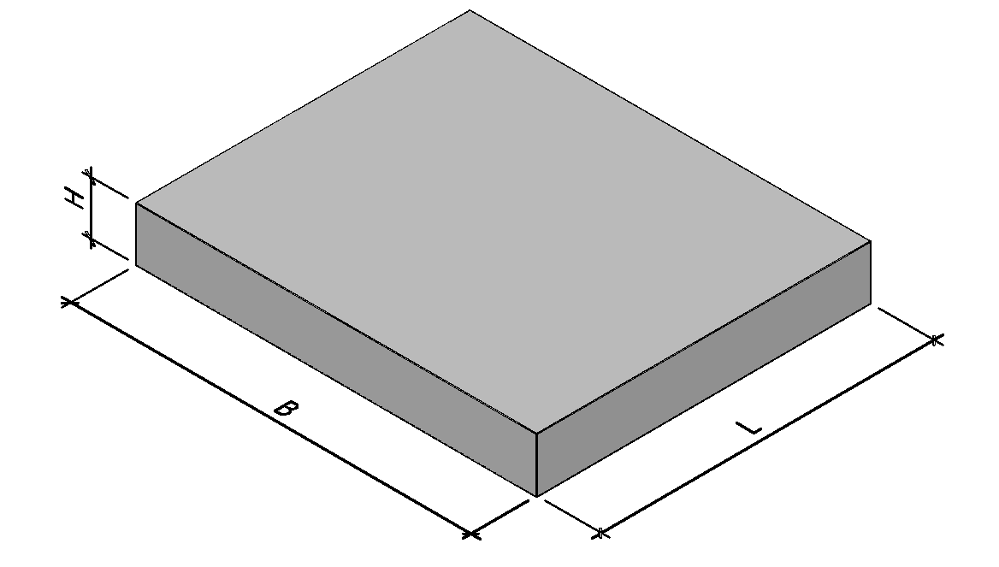
ГОСТ 13580-85 | ФЛ 28-8-2 | Плита ленточного фундамента | 780 | 2800 | 500 | В15/ М200 | 0.72 | 16.72 | 1.8
ГОСТ 13580-85 | ФЛ 28-12-2 | Плита ленточного фундамента | 1180 | 2800 | 500 | В15/ М200 | 1.13 | 24.8 | 2.82
Серия 3.501.1-177.93 , вып. 1-1 | Ф1 | Плита фундамента | 1250 | 1500 | 200 | В20/ М250 | 0.38 | 20 | 0.95
Серия 3.501.1-177.93 , вып. 1-1 | Ф2 | Плита фундамента | 1250 | 2010 | 200 | В20/ М250 | 0.5 | 25 | 1.25
Серия 3.501.1-177.93 , вып. 1-1 | Ф3 | Плита фундамента | 1250 | 2510 | 200 | В20/ М250 | 0.63 | 30 | 1.58
Серия 3.501.1-177.93 , вып. 1-1 | Ф4 | Плита фундамента | 1500 | 1500 | 200 | В20/ М250 | 0.45 | 24.4 | 1.13
Серия 3.501.1-177.93 , вып. 1-1 | Ф5 | Плита фундамента | 1500 | 2010 | 200 | В20/ М250 | 0.6 | 30.7 | 1.5
Серия 3.501.1-177.93 , вып. 1-1 | Ф11 | Плита фундамента | 950 | 500 | 200 | В20/ М250 | 0.09 | 5.4 | 0.22
Серия 3.501.1-177.93 , вып. 1-1 | Ф12 | Плита фундамента | 1900 | 500 | 200 | В20/ М250 | 0.19 | 10.2 | 0.48 | Все ЖБИ | Элементы фундаментов на zgbistm.ru
Серия 3.501.1-177.93 , вып. 1-1 | Ф13 | Плита фундамента | 2400 | 500 | 200 | В20/ М250 | 0.24 | 12.3 | 0.60
индивид. чертеж | ФБС 24.8.6т | Блок фундамента | 2380 | 810 | 580 | В7,5/ М100 | 1.12 | 4.72 | 2.69
ГОСТ 13579-78 | ФБС 24.6.6т | Блок фундамента | 2380 | 600 | 580 | В7,5/ М100 | 0.815 | 2.36 | 1.96
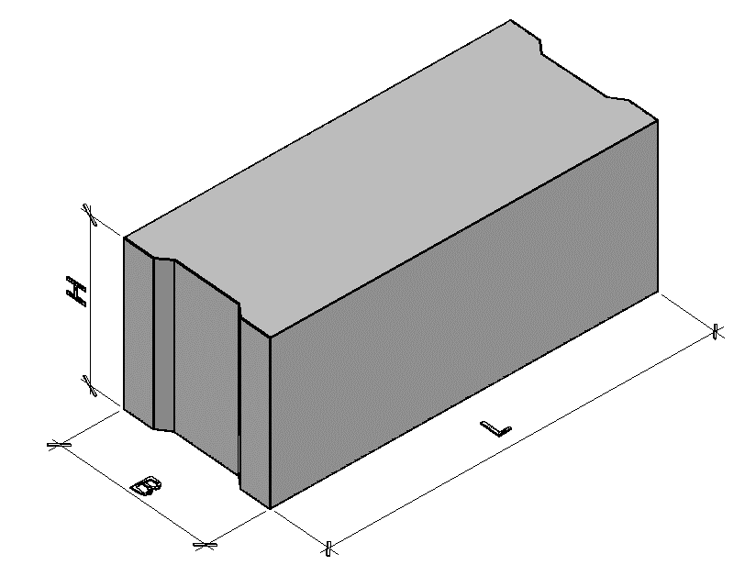
ГОСТ 13579-78 | ФБС 24.5.6т | Блок фундамента | 2380 | 500 | 580 | В7,5/ М100 | 0.679 | 2.36 | 1.63
ГОСТ 13579-78 | ФБС 24.4.6т | Блок фундамента | 2380 | 400 | 580 | В7,5/ М100 | 0.543 | 1.46 | 1.3
ГОСТ 13579-78 | ФБС 24.3.6т | Блок фундамента | 2380 | 300 | 580 | В7,5/ М100 | 0.41 | 1.46 | 0.97
индивид. чертеж | ФБС 12.8.6т | Блок фундамента | 1185 | 810 | 580 | В7,5/ М100 | 0.55 | 2.92 | 1.32
ГОСТ 13579-78 | ФБС 12.6.6т | Блок фундамента | 1180 | 600 | 580 | В7,5/ М100 | 0.398 | 1.46 | 0.96
ГОСТ 13579-78 | ФБС 12.5.6т | Блок фундамента | 1180 | 500 | 580 | В7,5/ М100 | 0.331 | 1.46 | 0.79
ГОСТ 13579-78 | ФБС 12.4.6т | Блок фундамента | 1180 | 400 | 580 | В7,5/ М100 | 0.265 | 1.46 | 0.64
индивид. чертеж | ФБС 12.3.6т | Блок фундамента | 1180 | 300 | 580 | В7,5/ М100 | 0.203 | 0.86
индивид. чертеж | ФБС 9.8.6т | Блок фундамента | 880 | 800 | 580 | В7,5/ М100 | 0.41 | 2.36 | 0.984
ГОСТ 13579-78 | ФБС 9.6.6т | Блок фундамента | 880 | 600 | 580 | В7,5/ М100 | 0.293 | 1.46 | 0.7
ГОСТ 13579-78 | ФБС 9.5.6т | Блок фундамента | 880 | 500 | 580 | В7,5/ М100 | 0.244 | 0.76 | 0.59 |  | ФБС 24-8-6 – 6 шт/дн
ГОСТ 13579-78 | ФБС 9.4.6т | Блок фундамента | 880 | 400 | 580 | В7,5/ М100 | 0.195 | 0.76 | 0.47 |  | ФБС 24-6-6 – 16 шт/дн
ГОСТ 13579-78 | ФБС 9.3.6т | Блок фундамента | 880 | 300 | 580 | В7,5/ М100 | 0.146 | 0.76 | 0.35 |  | ФБС 24-5-6 – 20 шт/дн
индивид. чертеж | ФБС 8.8.6т | Блок фундамента | 780 | 810 | 580 | В7,5/ М100 | 0.34 | 1.18 | 0.82 |  | ФБС 24-4-6 – 32 шт/дн
индивид. чертеж | ФБС 8.6.6т | Блок фундамента | 780 | 600 | 580 | В7,5/ М100 | 0.26 | 1.46 | 0.62 |  | ФБС 24-3-6 – 6 шт/дн
индивид. чертеж | ФБС 8.5.6т | Блок фундамента | 780 | 500 | 580 | В7,5/ М100 | 0.226 | 0.86 | 0.54
индивид. чертеж | ФБС 8.4.6т | Блок фундамента | 780 | 400 | 580 | В7,5/ М100 | 0.18 | 0.86 | 0.43
индивид. чертеж | ФБС 8.3.6т | Блок фундамента | 780 | 300 | 580 | В7,5/ М100 | 0.13 | 0.86 | 0.31
индивид. чертеж | ФБС 6.4.6т | Блок фундамента | 580 | 400 | 580 | В7,5/ М100 | 0.132 | 0.86 | 0.32
ГОСТ 13579-78 | ФБС 12.4.3т | Блок фундамента | 1180 | 400 | 280 | В7,5/ М100 | 0.127 | 0.74 | 0.31
WWW.ZGBISTM.RU | OP@ZGBISTM.RU | +7 (383)327-00-74 |  | +7 (913) 459-64-09 |  |  |  |  |  | Все ЖБИ | Элементы фундаментов на zgbistm.ru

06
WWW.ZGBISTM.RU | OP@ZGBISTM.RU | +7 (383)327-00-74 |  | +7 (913) 459-64-09 |  |  |  |  |  | Все ЖБИ | Сваи на zgbistm.ru
Обозначение документации | Марка изделия |  | Размеры,мм |  |  | Класс/Марка бетона | Расход материалов |  | Вес,т
 |  |  | L | B | H |  | Бетон, м³ | Сталь,кг
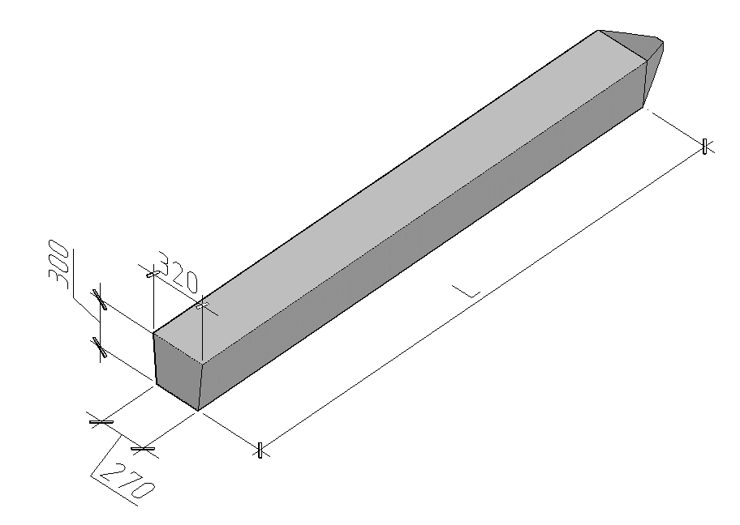
ГОСТ 19804-91, Серия 1.011.1-10,вып. 1 | С30.30-1 (2,3) | Свая | 3000 | 300 | 300 | В15/ М200 | 0.28 | 14.7 | 0.7
ГОСТ 19804-91, Серия 1.011.1-10,вып. 1 | С40.30-1 (2,3) | Свая | 4000 | 300 | 300 | В15/ М200 | 0.37 | 17.9 | 0.93
ГОСТ 19804-91, Серия 1.011.1-10,вып. 1 | С50.30-1 (2,3,4,5,6) | Свая | 5000 | 300 | 300 | В15/ М200 | 0.46 | 21.1 | 1.15
ГОСТ 19804-91, Серия 1.011.1-10,вып. 1 | С60.30-2 (3,5,6) | Свая | 6000 | 300 | 300 | В15/ М200 | 0.55 | 24.3 | 1.38
ГОСТ 19804-91, Серия 1.011.1-10,вып. 1 | С60.30-7 (8) | Свая | 6000 | 300 | 300 | В20/ М250 | 0.55 | 24.3 | 1.38
ГОСТ 19804-91, Серия 1.011.1-10,вып. 1 | С70.30-4 (5,6) | Свая | 7000 | 300 | 300 | В15/ М200 | 0.64 | 36 | 1.6
ГОСТ 19804-91, Серия 1.011.1-10,вып. 1 | С70.30-8 (9) | Свая | 7000 | 300 | 300 | В20/ М250 | 0.64 | 45.3 | 1.6
ГОСТ 19804-91, Серия 1.011.1-10,вып. 1 | С80.30-4 (5,6,8,9) | Свая | 8000 | 300 | 300 | В20/ М250 | 0.73 | 40.4 | 1.83
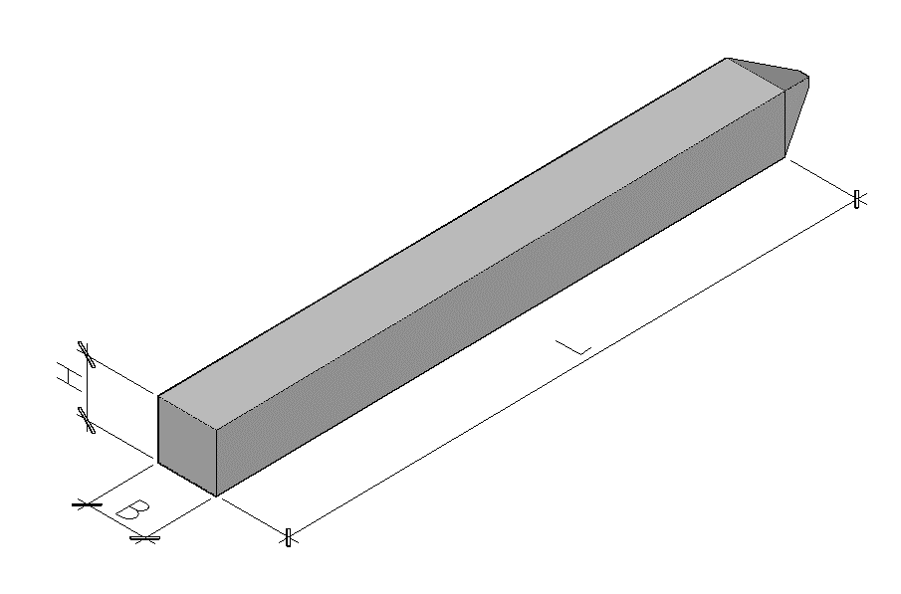
ГОСТ 19804-91, Серия 1.011.1-10,вып. 1 | С80.30.10 | Свая | 8000 | 300 | 300 | В20/ М250 | 0.73 | 77.1 | 1.83
ГОСТ 19804-91, Серия 1.011.1-10,вып. 1 | С80.30-11.1 | Свая | 8000 | 300 | 300 | В25/ М350 | 0.73 | 92.5 | 1.83
ГОСТ 19804-91, Серия 1.011.1-10,вып. 1 | С90.30-5 (6,8,9) | Свая | 9000 | 300 | 300 | В20/ М250 | 0.82 | 44.6 | 2.05
ГОСТ 19804-91, Серия 1.011.1-10,вып. 1 | С90.30-10 | Свая | 9000 | 300 | 300 | В20/ М250 | 0.82 | 85.8 | 2.05
ГОСТ 19804-91, Серия 1.011.1-10,вып. 1 | С90.30-11.1 | Свая | 9000 | 300 | 300 | В25/ М350 | 0.82 | 103.1 | 2.05
ГОСТ 19804-91, Серия 1.011.1-10,вып. 1 | С100.30-6 (8,9) | Свая | 10000 | 300 | 300 | В20/ М250 | 0.91 | 49.7 | 2.28
ГОСТ 19804-91, Серия 1.011.1-10,вып. 1 | С100.30-10 | Свая | 10000 | 300 | 300 | В20/ М250 | 0.91 | 95.3 | 2.28
ГОСТ 19804-91, Серия 1.011.1-10,вып. 1 | С100.30-11 (12,13).1 | Свая | 10000 | 300 | 300 | В25/М350 | 0.91 | 114.5 | 2.28
ГОСТ 19804-91, Серия 1.011.1-10,вып. 1 | С110.30-8 (9) | Свая | 11000 | 300 | 300 | В20/ М250 | 1 | 68.4 | 2.5
ГОСТ 19804-91, Серия 1.011.1-10,вып. 1 | С110.30-10 | Свая | 11000 | 300 | 300 | В20/ М250 | 1 | 104 | 2.5
ГОСТ 19804-91, Серия 1.011.1-10,вып. 1 | С110.30-11 (12,13).1 | Свая | 11000 | 300 | 300 | В25/ М350 | 1 | 125.1 | 2.5
ГОСТ 19804-91, Серия 1.011.1-10,вып. 1 | С120.30-8 (9,10).1 | Свая | 12000 | 300 | 300 | В20/ М250 | 1.09 | 74 | 2.73
ГОСТ 19804-91, Серия 1.011.1-10,вып. 1 | С120.30-11 (12,13).1 | Свая | 12000 | 300 | 300 | В25/М350 | 1.09 | 135.7 | 2.73
ГОСТ 19804-91, Серия 1.011.1-10,вып. 1 | С70.30-4 (5,6,8,9).у | Свая | 7000 | 300 | 300 | В20/ М250 | 0.64 | 36.3 | 1.6
ГОСТ 19804-91, Серия 1.011.1-10,вып. 1 | С80.30-4 (5,6,8,9).у | Свая | 8000 | 300 | 300 | В25/ М350 | 0.73 | 40.7 | 1.83
ГОСТ 19804-91, Серия 1.011.1-10,вып. 1 | С80.30-10 (11).1.у | Свая | 8000 | 300 | 300 | В25/ М350 | 0.73 | 77.4 | 1.83
ГОСТ 19804-91, Серия 1.011.1-10,вып. 1 | С90.30-5 (6,8,9).у | Свая | 9000 | 300 | 300 | В25/ М350 | 0.82 | 44.9 | 2.05
ГОСТ 19804-91, Серия 1.011.1-10,вып. 1 | С90.30-10 (11).1.у | Свая | 9000 | 300 | 300 | В25/ М350 | 0.82 | 86.1 | 2.05
ГОСТ 19804-91, Серия 1.011.1-10,вып. 1 | С100.30-6 (8,9).у | Свая | 10000 | 300 | 300 | В25/ М350 | 0.91 | 50 | 2.28
ГОСТ 19804-91, Серия 1.011.1-10,вып. 1 | С100.30-10 (11,12,13).1.у | Свая | 10000 | 300 | 300 | В25/ М350 | 0.91 | 95.6 | 2.28 | Все ЖБИ | Сваи на zgbistm.ru
ГОСТ 19804-91, Серия 1.011.1-10,вып. 1 | С110.30-8 (9).у | Свая | 11000 | 300 | 300 | В25/ М350 | 1 | 68.7 | 2.73
ГОСТ 19804-91, Серия 1.011.1-10,вып. 1 | С110.30-10 (11,12,13).1.у | Свая | 11000 | 300 | 300 | В25/ М350 | 1 | 104.3 | 2.73
ГОСТ 19804-91, Серия 1.011.1-10,вып. 1 | С120.30-8 (9,10,11,12,13).1.у | Свая | 12000 | 300 | 300 | В25/ М350 | 1.09 | 74.3 | 2.73
ГОСТ 19804-91, Серия 1.011.1-10,вып. 1 | С40.35-1 (2,3).1 | Свая | 4000 | 350 | 350 | В20/ М250 | 0.52 | 21 | 1.3
ГОСТ 19804-91, Серия 1.011.1-10,вып. 1 | С50.35-1 (2,3).1 | Свая | 5000 | 350 | 350 | В20/ М250 | 0.64 | 24.3 | 1.5
ГОСТ 19804-91, Серия 1.011.1-10,вып. 1 | С60.35-1 (2,3,6).1 | Свая | 6000 | 350 | 350 | В20/ М250 | 0.76 | 27.6 | 1.9
ГОСТ 19804-91, Серия 1.011.1-10,вып. 1 | С70.35-4 (5,6,8).1 | Свая | 7000 | 350 | 350 | В20/ М250 | 0.88 | 38.5 | 2.2
ГОСТ 19804-91, Серия 1.011.1-10,вып. 1 | С70.35-9 (10).1 | Свая | 7000 | 350 | 350 | В25/ М350 | 0.88 | 57.7 | 2.2
ГОСТ 19804-91, Серия 1.011.1-10,вып. 1 | С80.35-5 (6,8).1 | Свая | 8000 | 350 | 350 | В20/ М250 | 1 | 43.8 | 2.5
ГОСТ 19804-91, Серия 1.011.1-10,вып. 1 | С80.35-9 (10,11).1 | Свая | 8000 | 350 | 350 | В25/ М350 | 1 | 65.9 | 2.5
ГОСТ 19804-91, Серия 1.011.1-10,вып. 1 | С90.35-5 (6,8).1 | Свая | 9000 | 350 | 350 | В20/ М250 | 1.12 | 48.2 | 2.8
ГОСТ 19804-91, Серия 1.011.1-10,вып. 1 | С90.35-9 (10,11,12).1 | Свая | 9000 | 350 | 350 | В25/ М350 |  | 73
ГОСТ 19804-91, Серия 1.011.1-10,вып. 1 | С100.35-6 (8).1 | Свая | 10000 | 350 | 350 | В20/ М250 | 1.24 | 53.4 | 3.1
ГОСТ 19804-91, Серия 1.011.1-10,вып. 1 | С100.35-9 (10,11,12,13).1 | Свая | 10000 | 350 | 350 | В25/ М350 | 1.24 | 81 | 3.1
ГОСТ 19804-91, Серия 1.011.1-10,вып. 1 | С110.35-8.1 | Свая | 11000 | 350 | 350 | В20/ М250 | 1.37 | 72 | 3.43
...

07
+7 (913) 459-64-09 |  |  |  |  |  | Все ЖБИ | Балки фундаментные на zgbistm.ru
 |  | Класс/ Марка бетона | Расход материалов |  | Вес,т
B | H |  | Бетон, м³ | Сталь,кг
 |  | В15/М200 | 0.13 | 4 | 0.32
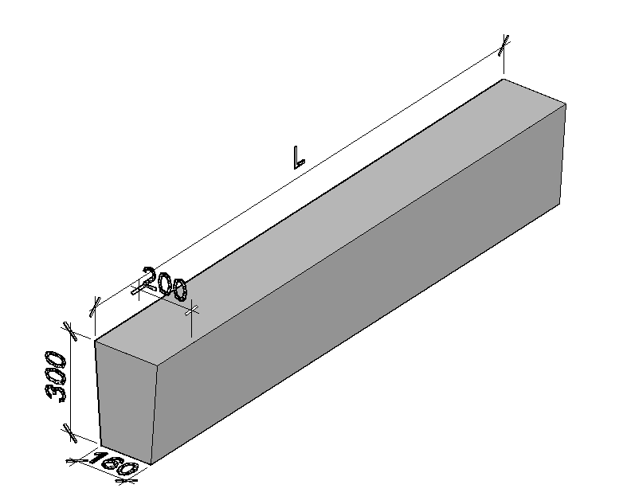
 |  | В15/М200 | 0.16 | 6.5 | 0.4
 |  | В25/М350 | 0.21 | 27.3 | 0.53
 |  | В15/М200 | 0.21 | 9.6 | 0.53
 |  | В25/М350 | 0.24 | 30.5 | 0.6
 |  | В15/М200 | 0.24 | 10.7 | 0.6
 |  | В25/М350 | 0.27 | 34.5 | 0.68
 |  | В15/М200 | 0.27 | 12.2 | 0.68
 |  | В25/М350 | 0.3 | 37.4 | 0.75
 |  | В15/М200 | 0.3 | 13.1 | 0.75
 |  | В25/М350 | 0.32 | 37.7 | 0.8
 |  | В15/М200 | 0.32 | 14.2 | 0.8
 |  | В15/М200 | 0.16 | 7.6 | 0.25
 |  | В15/М200 | 0.2 | 12.4 | 0.4
 |  | В20/М250 | 0.27 | 42.9 | 0.67
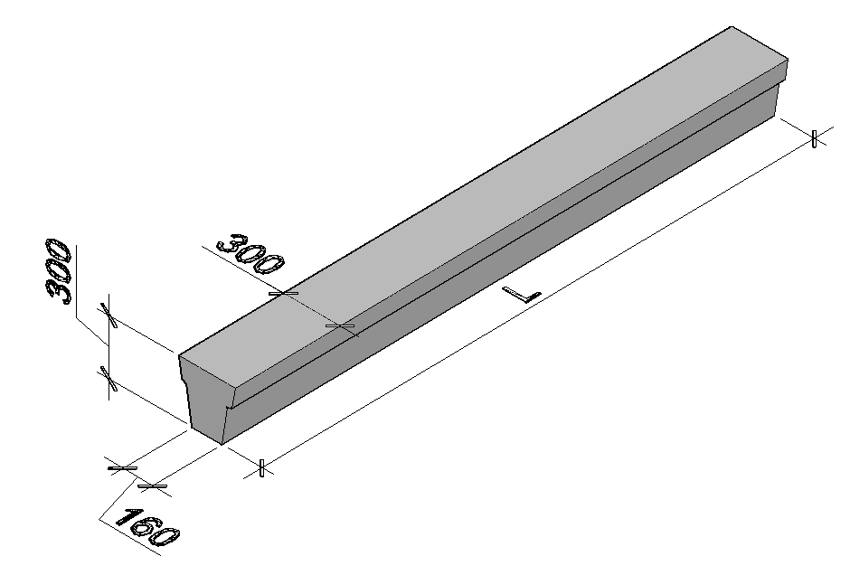
 |  | В20/М250 | 0.27 | 32.8 | 0.67
 |  | В20/М250 | 0.27 | 27.4 | 0.67
 |  | В15/М200 | 0.27 | 17.5 | 0.67
 |  | В15/М200 | 0.27 | 14.9 | 0.67
 |  | В25/М350 | 0.3 | 49.5 | 0.75
 |  | В20/М250 | 0.3 | 38.3 | 0.75
 |  | В20/М250 | 0.3 | 30.4 | 0.75
 |  | В20/М250 | 0.3 | 22.6 | 0.75
 |  | В15/М200 | 0.3 | 19.3 | 0.75
 |  | В15/М200 | 0.3 | 16.5 | 0.75
 |  | В25/М350 | 0.34 | 55.6 | 0.85
 |  | В20/М250 | 0.34 | 43.1 | 0.85 | Все ЖБИ | Балки фундаментные на zgbistm.ru
 |  | В20/М250 | 0.34 | 34.1 | 0.85
 |  | В20/М250 | 0.34 | 25.2 | 0.85
 |  | В15/М200 | 0.34 | 21.3 | 0.85
 |  | В15/М200 | 0.34 | 18.8 | 0.85
 |  | В25/М350 | 0.37 | 60.3 | 0.97
 |  | В25/М350 | 0.37 | 46.7 | 0.97
 |  | В20/М250 | 0.37 | 36.9 | 0.97
...
+7 (913) 459-64-09 |  |  |  |  |  | Все ЖБИ | Балки фундаментные на zgbistm.ru
 |  | В25/М350 | 0.4 | 64.4 | 1
 |  | В20/М250 | 0.4 | 50 | 1
 |  | В20/М250 | 0.4 | 42.2 | 1
 |  | В15/М200 | 0.4 | 24.8 | 1
 |  | В15/М200 | 0.4 | 21 | 1
 |  | В15/М200 | 0.16 | 10.3 | 0.4
 |  | В15/М200 | 0.2 | 15.3 | 0.5
 |  | В25/М350 | 0.35 | 49.6 | 0.87
 |  | В20/М250 | 0.35 | 46 | 0.87
 |  | В20/М250 | 0.35 | 45.5 | 0.87
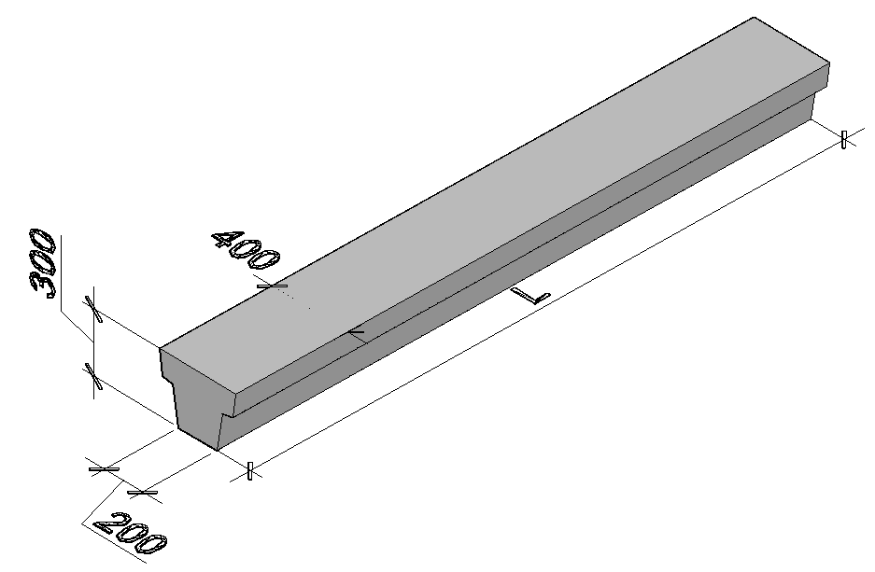
 |  | В15/М200 | 0.35 | 21 | 0.87
 |  | В15/М200 | 0.35 | 18.1 | 0.87
 |  | В25/М350 | 0.39 | 60.8 | 0.97
 |  | В25/М350 | 0.39 | 51.3 | 0.97
 |  | В22,5/М300 | 0.39 | 50.7 | 0.97
 |  | В20/М250 | 0.39 | 31.2 | 0.97
 |  | В20/М250 | 0.39 | 27.1 | 0.97
 |  | В20/М250 | 0.39 | 23.4 | 0.97
 |  | В15/М200 | 0.39 | 20.1 | 0.97
 |  | В25/М350 | 0.44 | 68.5 | 1.1
 |  | В25/М350 | 0.44 | 64.1 | 1.1 | Все ЖБИ | Балки фундаментные на zgbistm.ru
 |  | В22,5/М300 | 0.44 | 56.9 | 1.1
 |  | В20/М250 | 0.44 | 44.3 | 1.1
 |  | В20/М250 | 0.44 | 30.5 | 1.1
 |  | В20/М250 | 0.44 | 26.3 | 1.1
 |  | В20/М250 | 0.44 | 22.6 | 1.1
 |  | В25/М350 | 0.48 | 80.8 | 1.2
 |  | В25/М350 | 0.48 | 74.9 | 1.2
...
+7 (913) 459-64-09 |  |  |  |  |  | Все ЖБИ | Балки фундаментные на zgbistm.ru
 |  | В25/М350 | 0.52 | 86.6 | 1.3
 |  | В25/М350 | 0.52 | 80.1 | 1.3
 |  | В22,5/М300 | 0.52 | 74.8 | 1.3
 |  | В20/М250 | 0.52 | 66.3 | 1.3
 |  | В15/М200 | 0.52 | 43.5 | 1.3
 |  | В20/М250 | 0.52 | 30.5 | 1.3
 |  | В20/М250 | 0.52 | 26.2 | 1.3
 |  | В15/М200 | 0.23 | 12.9 | 0.59
 |  | В15/М200 | 0.3 | 19 | 0.74
 |  | В25/М350 | 0.4 | 73.6 | 1
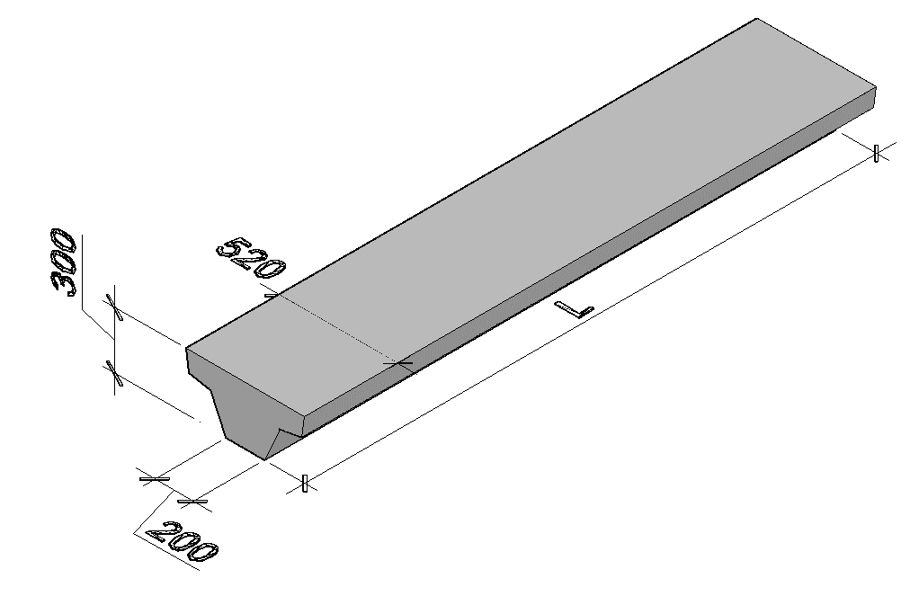
 |  | В22,5/М300 | 0.4 | 66.4 | 1
 |  | В22,5/М300 | 0.4 | 62.4 | 1
 |  | В20/М250 | 0.4 | 32.9 | 1
 |  | В20/М250 | 0.4 | 29.6 | 1
 |  | В25/М350 | 0.45 | 82.2 | 1.1
 |  | В25/М350 | 0.45 | 74.1 | 1.1
 |  | В22,5/М300 | 0.45 | 69.8 | 1.1
 |  | В20/М250 | 0.45 | 45.8 | 1.1
 |  | В20/М250 | 0.45 | 36.8 | 1.1
 |  | В25/М350 | 0.51 | 97 | 1.3
 |  | В25/М350 | 0.51 | 83.7 | 1.3
 |  | В25/М350 | 0.51 | 78.7 | 1.3
 |  | В25/М350 | 0.51 | 68.8 | 1.3
 |  | В22,5/М300 | 0.51 | 51.4 | 1.3
 |  | В25/М350 | 0.55 | 105.9 | 1.4
 |  | В25/М350 | 0.55 | 91.3 | 1.4
 |  | В25/М350 | 0.55 | 85.8 | 1.4
 |  | В22,5/М300 | 0.55 | 69.8 | 1.4
 |  | В25/М350 | 0.6 | 113.2 | 1.5
...

08
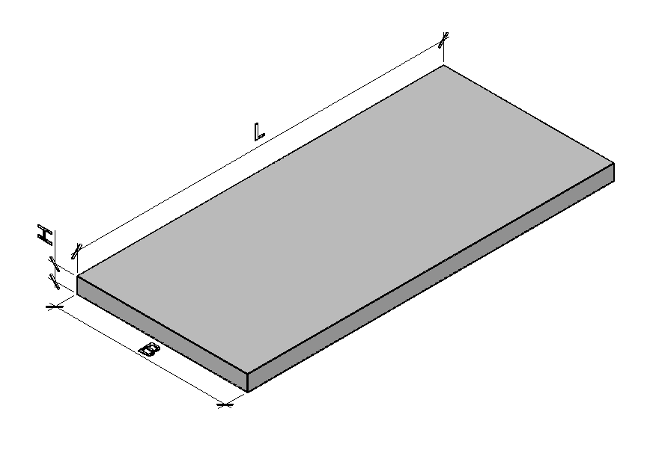
+7 (913) 459-64-09 |  |  |  |  |  | Все ЖБИ | Лотки и плиты теплотрасс на zgbistm.ru
 |  | Класс/Марка бетона | Расход материалов |  | Вес,т
B | H |  | Бетон, м³ | Сталь,кг
780 | 530 | В15/ М200 | 0.36 | 16.35 | 0.9
780 | 530 | В15/ М200 | 0.09 | 4.4 | 0.23
1160 | 680 | В25/ М350 | 0.53 | 38.15 | 1.35
1160 | 680 | В25/ М350 | 0.14 | 10.1 | 0.35
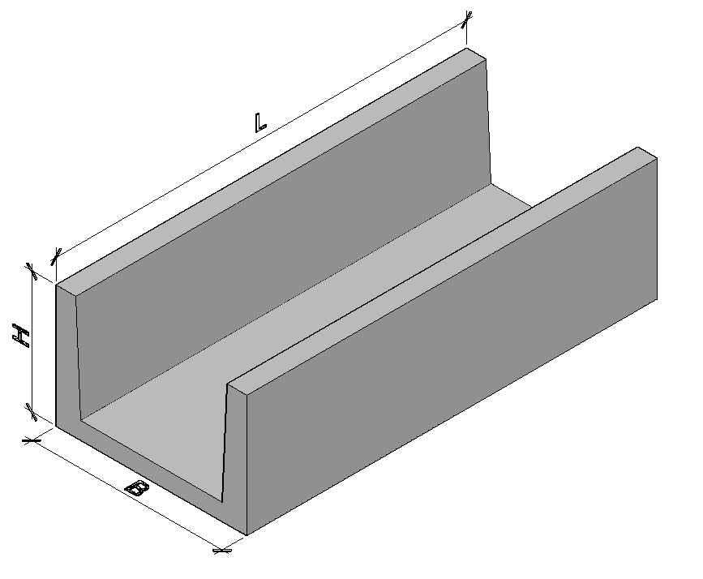
1480 | 700 | В25/ М350 | 0.72 | 82.05 | 1.8
1480 | 700 | В25/ М350 | 0.18 | 20 | 0.45
1840 | 720 | В25/ М350 | 0.99 | 97 | 2.48
1840 | 720 | В25/ М350 | 0.25 | 24 | 0.63
780 | 70 | В15/ М200 | 0.04 | 2.9 | 0.1
1160 | 100 | В15/ М200 | 0.09 | 4.2 | 0.21
1480 | 100 | В25/ М350 | 0.11 | 7.4 | 0.27
1840 | 120 | В25/ М350 | 0.16 | 12.8 | 0.41
2160 | 150 | В25/ М350 | 0.24 | 16 | 0.6
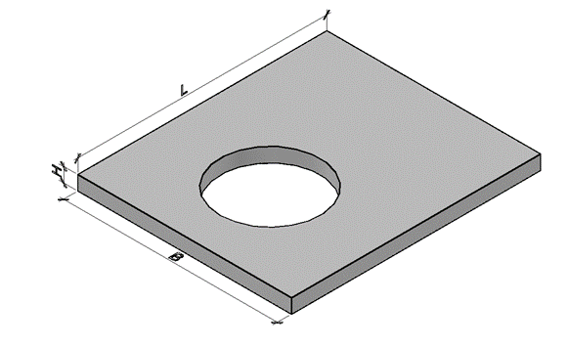
2460 | 160 | В25/ М350 | 0.29 | 23.96 | 0.73
780 | 70 | В15/ М200 | 0.08 | 6.29 | 0.205
1160 | 100 | В15/ М200 | 0.175 | 8.92 | 0.435
1840 | 120 | В25/ М350 | 0.33 | 27.3 | 0.825
2160 | 150 | В25/ М350 | 0.49 | 36.27 | 1.21
900 | 80 | В15/ М200 | 0.079 | 2.34 | 0.198
600 | 80 | В15/ М200 | 0.038 | 1.29 | 0.096
1500 | 120 | В25/ М350 | 0.22 | 27 | 0.55
1500 | 160 | В25/ М350 | 0.36 | 36.1 | 0.9
1500 | 200 | В25/ М350 | 0.61 | 54.4 | 1.53
1180 | 120 | В15/ М200 | 0.42 | 54.4 | 1.05 | Все ЖБИ
1180 | 120 | В15/ М200 | 0.11 | 54.4 | 0.275
1480 | 140 | В25/М350 | 0.49 | 54.4 | 1.233
+7 (913) 459-64-09 |  |  |  |  |  | Все ЖБИ | Лотки и плиты теплотрасс на zgbistm.ru

09
...
WWW.ZGBISTM.RU | OP@ZGBISTM.RU | +7 (383)327-00-74 |  | +7 (913) 459-64-09
Серия 3.900.1-14, вып. 1 | КС15.9 | Кольцо стеновое | 1680/1500 | 90 | 890 | В15/ М200 | 0.4 | 5.4 | 1
Серия 3.900.1-14, вып. 1 | КС20.6 | Кольцо стеновое | 2300/2000 | 100 | 590 | В15/ М200 | 0.39 | 15.6 | 0.975
Серия 3.900.1-14, вып. 1 | ПП10-2 | Плита перекрытия колец | 1160 | 700 | 150 | В15/ М200 | 0.1 | 17.2 | 0.25
Серия 3.900.1-14, вып. 1 | 2ПП15-2 | Плита перекрытия колец | 1680 | 700 | 150 | В15/ М200 | 0.27 | 32.1 | 0.68
Серия 3.900.1-14, вып. 1 | 1ПП20-2 | Плита перекрытия колец | 2200 | 700 | 160 | В15/ М200 | 0.55 | 76.7 | 1.38
Серия 3.900.1-14, вып. 1 с изм. | ПН10 (квадратная) | Плита днища | 1500 | 1500 | 100 | В15/ М200 | 0.225 | 16 | 0.56
Серия 3.900.1-14, вып. 1 с изм. | ПН15 (квадратная) | Плита днища | 2000 | 2000 | 120 | В15/ М200 | 0.48 | 44.4 | 1.2
Серия 3.900.1-14, вып. 1 с изм. | ПН20 (квадратная) | Плита днища | 2600 | 2600 | 120 | В15/ М200 | 0.81 | 102.6 | 2.03
WWW.ZGBISTM.RU | OP@ZGBISTM.RU | +7 (383)327-00-74 |  | +7 (913) 459-64-09 |  |  |  |  |  | Все ЖБИ | Элементы колодцев на zgbistm.ru

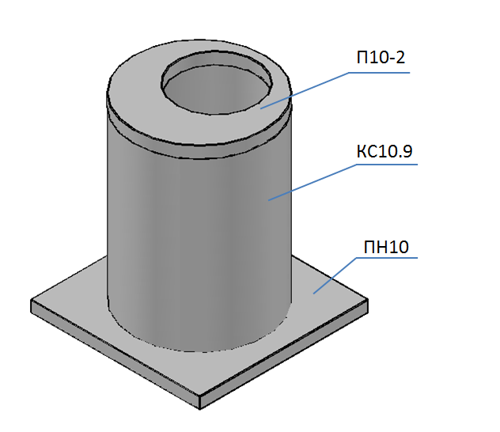
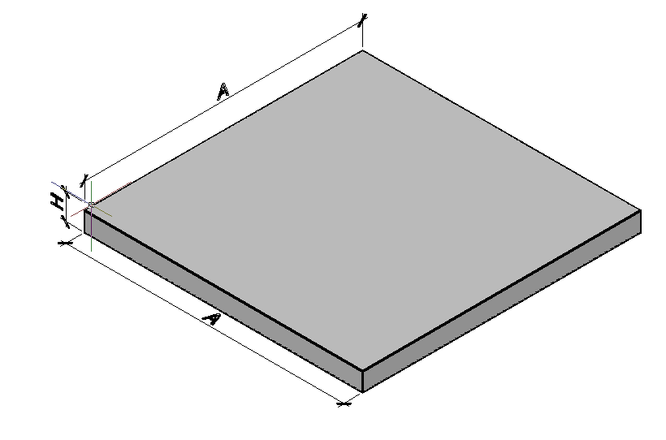
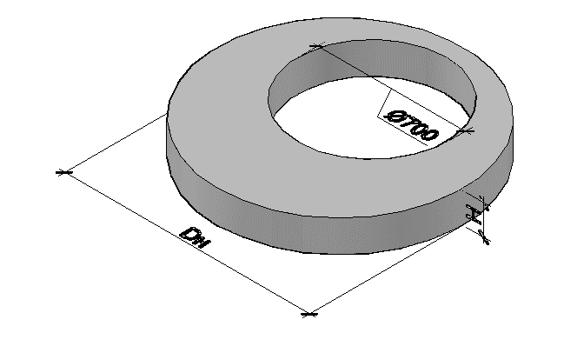

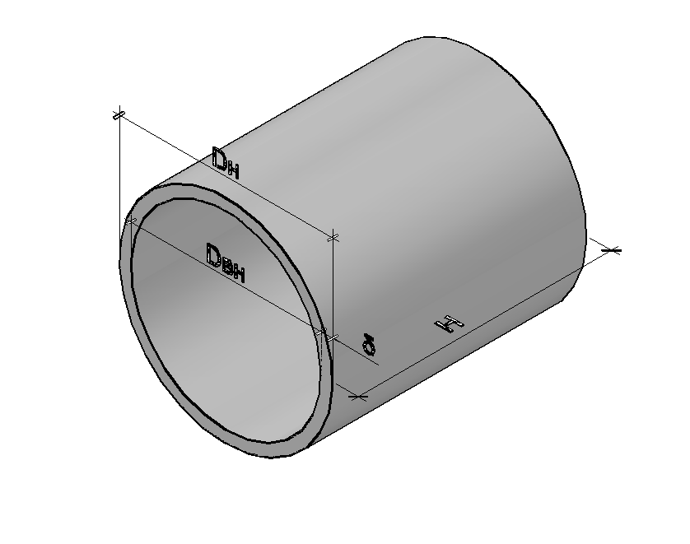

10
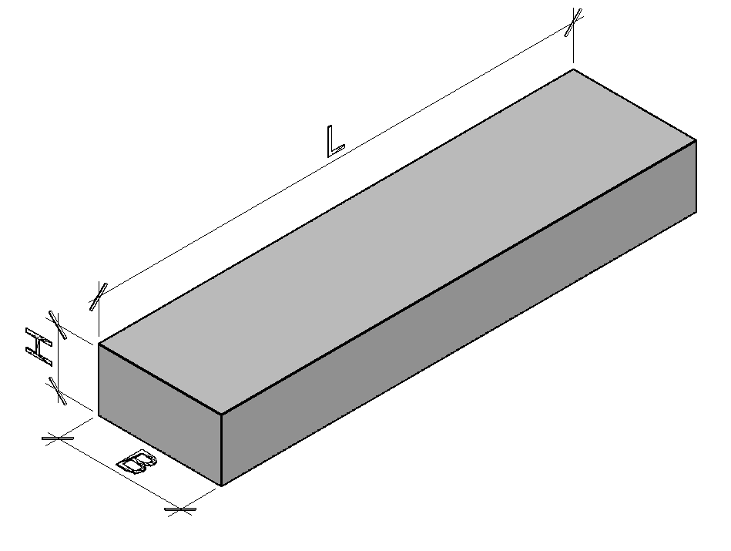
 | +7 (913) 459-64-09 |  |  |  |  | Все ЖБИ | Балки теплотрасс на zgbistm.ru
 |  | Класс/ Марка бетона | Расход материалов |  | Вес,т
B | H |  | Бетон, м³ | Сталь,кг
300 | 150 | В25/ М350 | 0.05 | 6.4 | 0.13
300 | 200 | В25/ М350 | 0.09 | 11.1 | 0.22
300 | 250 | В25/ М350 | 0.14 | 17.5 | 0.35
300 | 300 | В25/ М350 | 0.19 | 19.6 | 0.48
300 | 300 | В25/ М350 | 0.24 | 34.1 | 0.6
600 | 300 | В25/ М350 | 0.5 | 68.2 | 1.25
600 | 350 | В25/ М350 | 0.71 | 124 | 1.77
600 | 450 | В25/ М350 | 1.15 | 155.2 | 2.88
 | +7 (913) 459-64-09 |  |  |  |  | Все ЖБИ | Балки теплотрасс на zgbistm.ru

11
WWW.ZGBISTM.RU | OP@ZGBISTM.RU | +7 (383)327-00-74 |  |  | +7 (913) 459-64-09 |  |  |  |  | Все ЖБИ | Элементы ограждения на zgbistm.ru
Обозначение документации | Марка изделия |  | Размеры,мм |  |  | Класс/ Марка бетона | Расход материалов |  | Вес,т
 |  |  | L | B | H |  | Бетон, м³ | Сталь,кг
Индив. проект | П6-Вк | Панель ограждения | 3980 | 160 | 2200 | В22,5/ М300 | 0.66 | 45.7 | 1.65
Индив. проект | ФО-1 | Фундамент ограждения | 1200 | 400 | 600 | В15/М200 | 0.19 | 6 | 0.475
WWW.ZGBISTM.RU | OP@ZGBISTM.RU | +7 (383)327-00-74 |  |  | +7 (913) 459-64-09 |  |  |  |  | Все ЖБИ | Элементы ограждения на zgbistm.ru
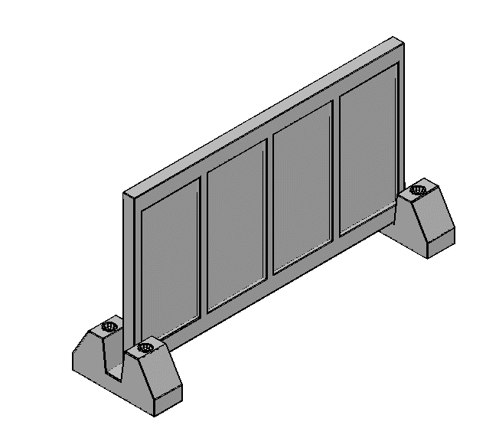
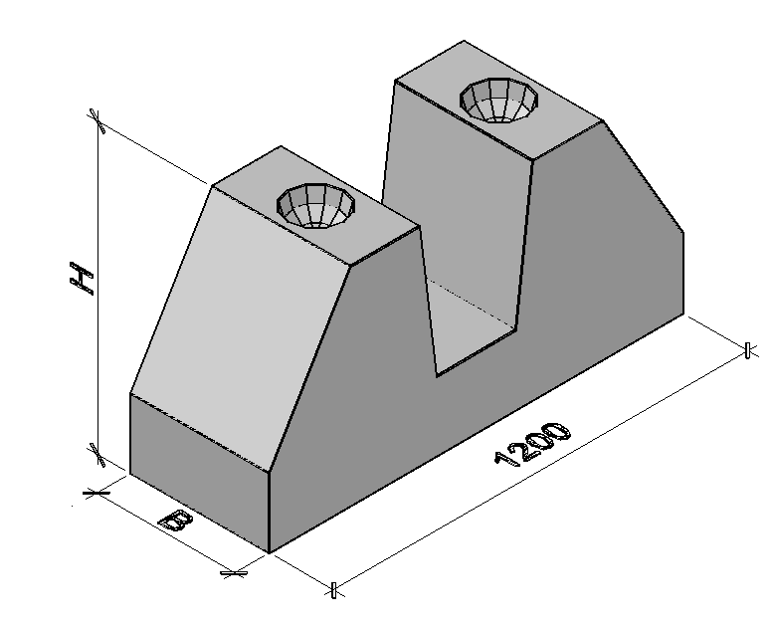
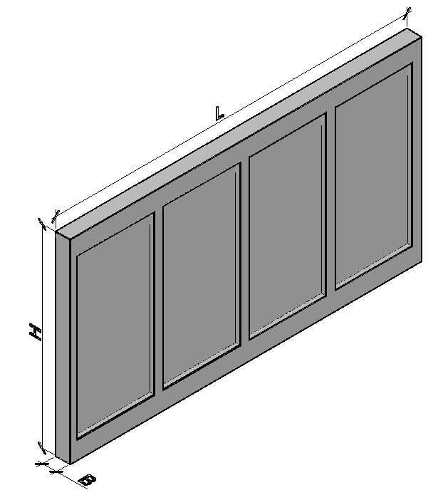

12
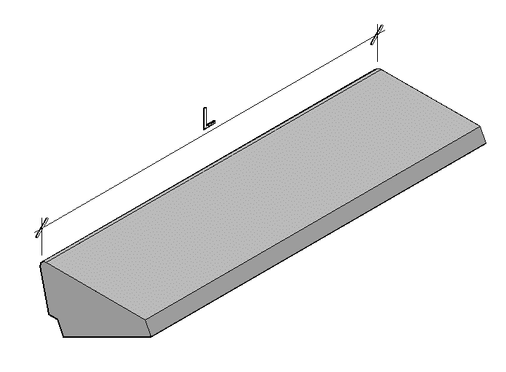
+7 (913) 459-64-09 |  |  |  |  |  | Все ЖБИ | Элементы лестниц на zgbistm.ru
 |  | Класс/ Марка бетона | Расход материалов |  | Вес,т
B | H |  | Бетон, м³ | Сталь,кг
290 | 168 | В15/ М200 | 0.04 | 0.6 | 0.1
330 | 145 | В15/ М200 | 0.046 | 0.65 | 0.115
330 | 145 | В15/ М200 | 0.046 | 1.02 | 0.115
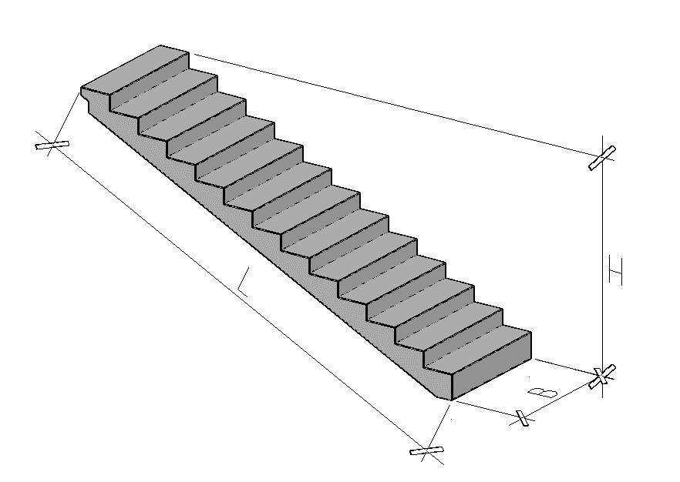
290 | 168 | В15/ М200 | 0.046 | 0.65 | 0.115
330 | 145 | В15/ М200 | 0.053 | 0.69 | 0.1325
330 | 145 | В15/ М200 | 0.053 | 1.06 | 0.1325
290 | 168 | В15/ М200 | 0.053 | 0.69 | 0.1325
330 | 145 | В15/ М200 | 0.06 | 0.75 | 0.15
330 | 145 | В15/ М200 | 0.06 | 1.54 | 0.15
1350 | 295 | В15/ М200 | 0.567 | 43.16 | 1.417
1200 | 1500 | М300 | 0.68 | 18.31 | 1.7
1000-1200 | до 2400 | В30/ М400
1475 | 1475 | В22,5/М300 | 0.92 | 78.2 | 2.3 | на 01.01.2018 не делаем
1475 | 1740 | В22,5/М300 | 0.92 | 78.2 | 2.3 | на 01.01.2018 не делаем
+7 (913) 459-64-09 |  |  |  |  |  | Все ЖБИ | Элементы лестниц на zgbistm.ru

14
WWW.ZGBISTM.RU | OP@ZGBISTM.RU | +7 (383)327-00-74 |  | +7 (913) 459-64-09
Обозначение документации | Марка изделия |  | Размеры,мм
 |  |  | L | B | H
Серия 1.432.1-21, вып 2,4,5 860-ПСЦ | ПВС | Панель Стеновая трехслойная | до 12000 | согласно чертежа | до 3500
Серия 1.432.1-21, вып 2,4,5 860-ПСЦ | ПНС | Панель Стеновая сплошная | до 7500 | согласно чертежа | до 3300

Примечание: По индивидуальным чертежам заказчика изготавливаем панели с длиной не более 7500 мм, шириной не более 3500 мм.

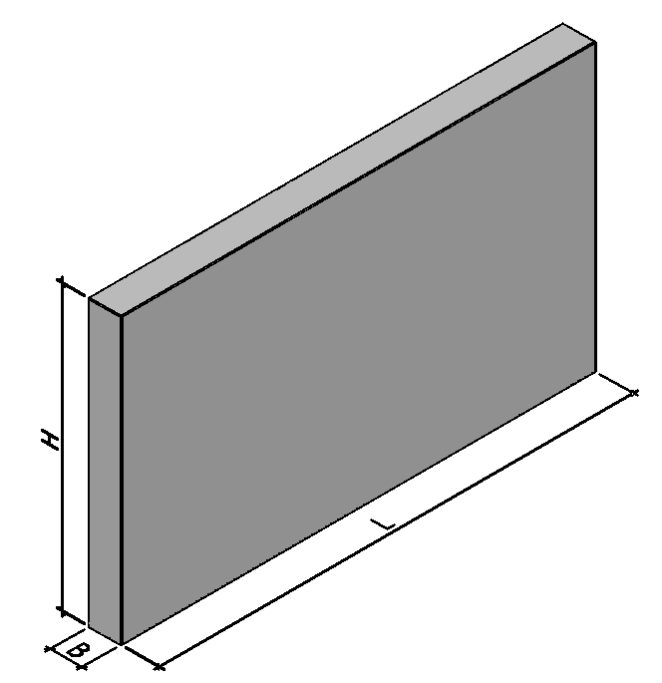
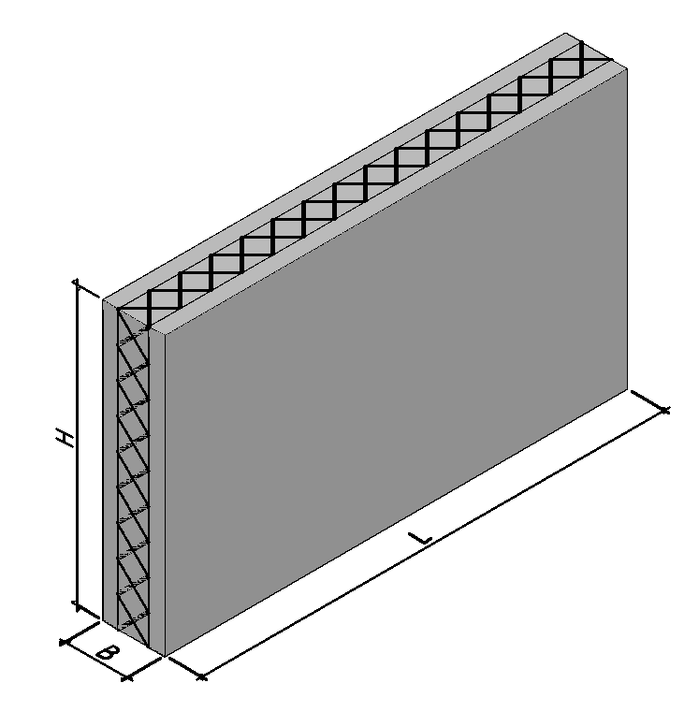

15
...
WWW.ZGBISTM.RU | OP@ZGBISTM.RU | +7 (383)327-00-74 |  | +7 (913) 459-64-09 |  |  |  |  | Все ЖБИ | Шахты лифта на zgbistm.ru
 |  |  | L | B | H
РС1-0401-87 | ШЛ-1-1 | Элемент шахты лифта | 4600 | 2980 | 100 | В25/ М350 | 0.92 | 2.3
РС1-0401-87 | ШЛ-1-2 | Элемент шахты лифта | 4600 | 2980 | 100 | В25/ М350 | 1.37 | 3.43
РС1-0401-87 | ШЛ-1-3 | Элемент шахты лифта | 1920 | 2980 | 120 | В25/ М350 | 0.52 | 1.3
РС1-0401-87 | ШЛ-1-4 | Элемент шахты лифта | 1920 | 2980 | 120 | В25/ М350 | 0.52 | 1.3
РС1-0401-87 | ДШЛ-1 | Элемент шахты лифта | 1720 | 2940 | 100 | В25/ М350 | 0.51 | 1.28

Примечание: По индивидуальным чертежам заказчика изготавливаем панели с длиной не более 7500 мм, шириной не более 3500 мм.

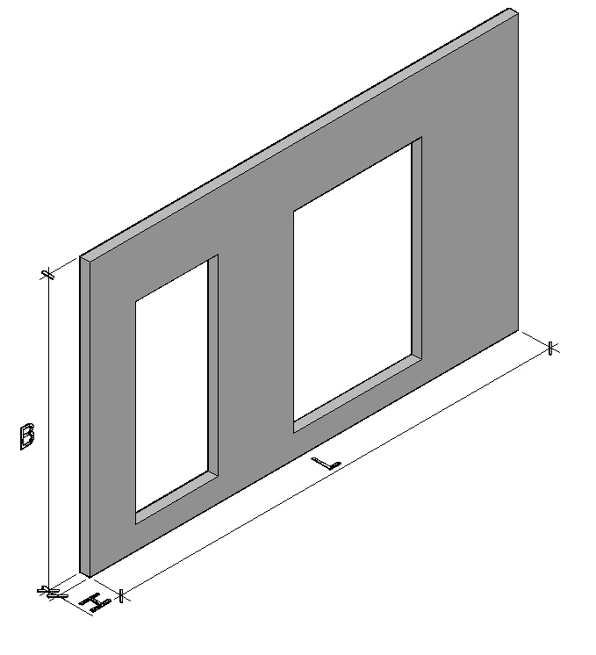
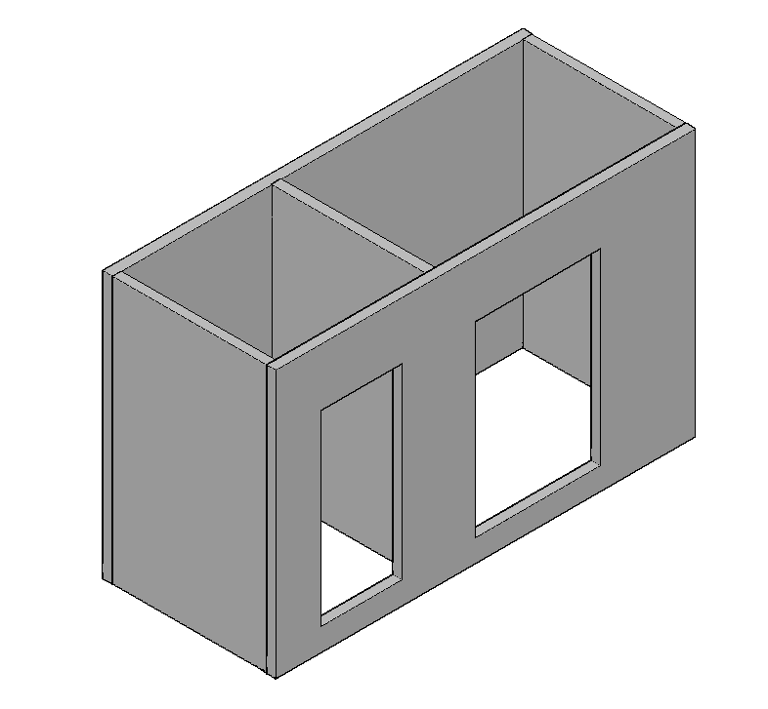
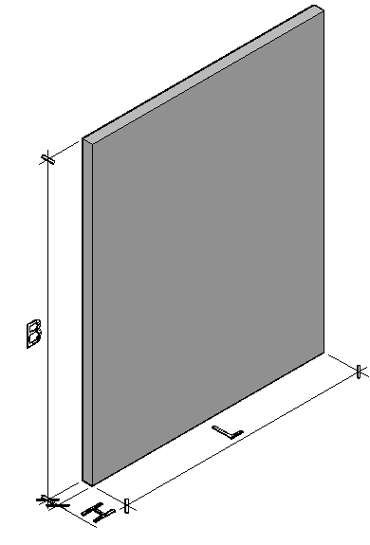
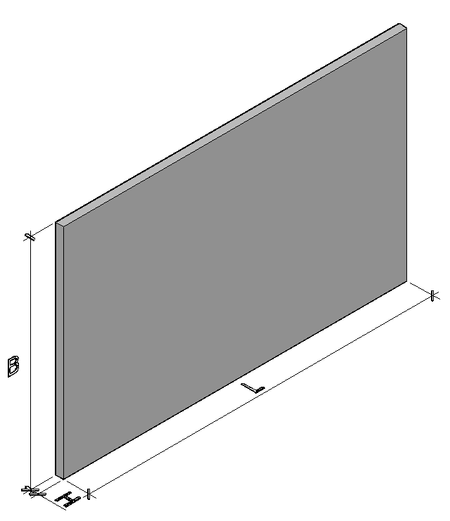

16
...
Железобетонное изделие представляющее собой один из основных элементов зданий и сооружений, обеспечивающий безопасность конструкций в ходе эксплуатации. Основной задачей диафрагмы жесткости является восприятие горизонтальных нагрузок, таких как ветровые, сейсмические и нагрузки от действующего оборудования в здании.

Изготавливаются по серии 1.020-1/87 вып.4-1, а также по индивидуальным чертежам заказчика.

Условное обозначение представляет собой цифробуквенный набор,включающий в себя обозначения типа изделия (1Д-диафрагма с одной полкой, 2Д-диафрагма с двумя полками, 1ДП и 2ДП-диафрагмы с проемами посередине, 1ДПК и 2ДПК-диафрагмы с проемами скраю),длины и высоты в дм. Например 1Д 26-28,где: 1Д-диафрагма с одной полкой. Цифра "26" - длина; Цифра "28" - высота.

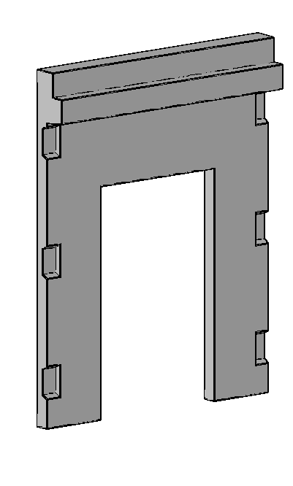

1Д | 2Д | 1ДП

2ДП | 1ДПК | 2ДПК
...

